Exercicio 1 - semana 5
cliente | TEC | Tempo de chegada no relógio | Tempo de serviço | Tempo de inicío de serviço no relogio | Tempo cleintes na fila | Tempo final do serviço relógio | Tempo do clinte no sistema | Tempo livre do operador
1 | 2.5 | 2.5 | 10.375 | 2.5 | 0 | 12.875 | 10.375 | 2.5
2 | 2.5 | 5 | 10.375 | 12.875 | 7.875 | 23.25 | 18.25 | 0
3 | 7.5 | 12.5 | 11.475 | 23.25 | 10.75 | 34.725 | 22.225 | 0
4 | 12.5 | 25 | 10.375 | 34.725 | 9.725 | 45.1 | 20.1 | 0
5 | 17.5 | 42.5 | 11.475 | 45.1 | 2.6 | 56.575 | 14.075 | 0
6 | 2.5 | 45 | 14.225 | 56.575 | 11.575 | 70.8 | 25.8 | 0
7 | 7.5 | 52.5 | 9.825 | 70.8 | 18.3 | 80.625 | 28.125 | 0
8 | 7.5 | 60 | 9.825 | 80.625 | 20.625 | 90.45 | 30.45 | 0
9 | 12.5 | 72.5 | 10.375 | 90.45 | 17.95 | 100.825 | 28.325 | 0
10 | 2.5 | 75 | 9.825 | 100.825 | 25.825 | 110.65 | 35.65 | 0
11 | 17.5 | 92.5 | 11.475 | 110.65 | 18.15 | 122.125 | 29.625 | 0
12 | 2.5 | 95 | 12.025 | 122.125 | 27.125 | 134.15 | 39.15 | 0
13 | 7.5 | 102.5 | 10.375 | 134.15 | 31.65 | 144.525 | 42.025 | 0
14 | 2.5 | 105 | 10.375 | 144.525 | 39.525 | 154.9 | 49.9 | 0
15 | 7.5 | 112.5 | 10.375 | 154.9 | 42.4 | 165.275 | 52.775 | 0

 |  |  | 162.775 |  | 284.075 | 180 | 446.85 | 2.5

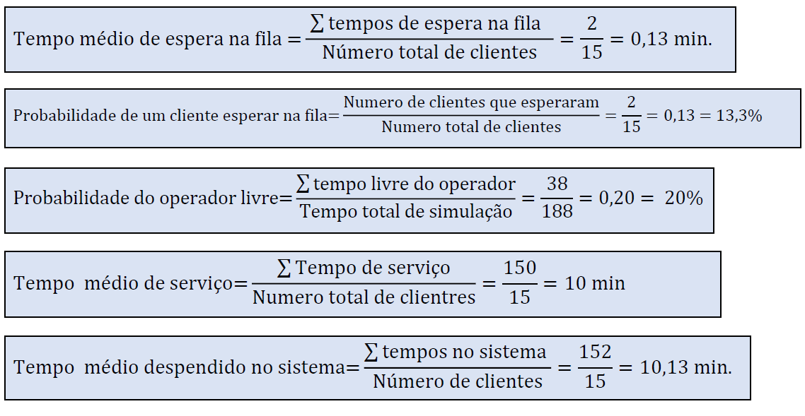
Dados da Semana 05 |  |  |  |  |  | Dados da Semana 03
Tempo médio de espera na fila | Probabilidade de um cliente esperar na fila | Probabilidade do operador livre | Tempo médio de serviço | Tempo médio despendido no sistema
18,93 min | 93.33 % | 1.51 % | 10,85 min | 29,79 min

